3. Mapa Representativo
3. MAPA REPRESENTATIVO

O mapa representativo traz a distribuição geográfica do número de trabalhadores incluídos no mercado concorrente em azul, e uma aproximação da distribuição dos trabalhadores do mercado geral em verde.

Para o mercado geral utiliza-se apenas uma aproximação, pois, como já citado, o mercado geral pode ter um recorte diferente por cargo, e isto exigiria a representação em vários mapas. Como o objetivo é apenas ilustrar de forma simplificada a abrangência do estudo, é representada a contagem total de trabalhadores nos cargos incluídos no estudo, em municípios selecionados, para empresas do mesmo porte que aquelas utilizadas como referência.

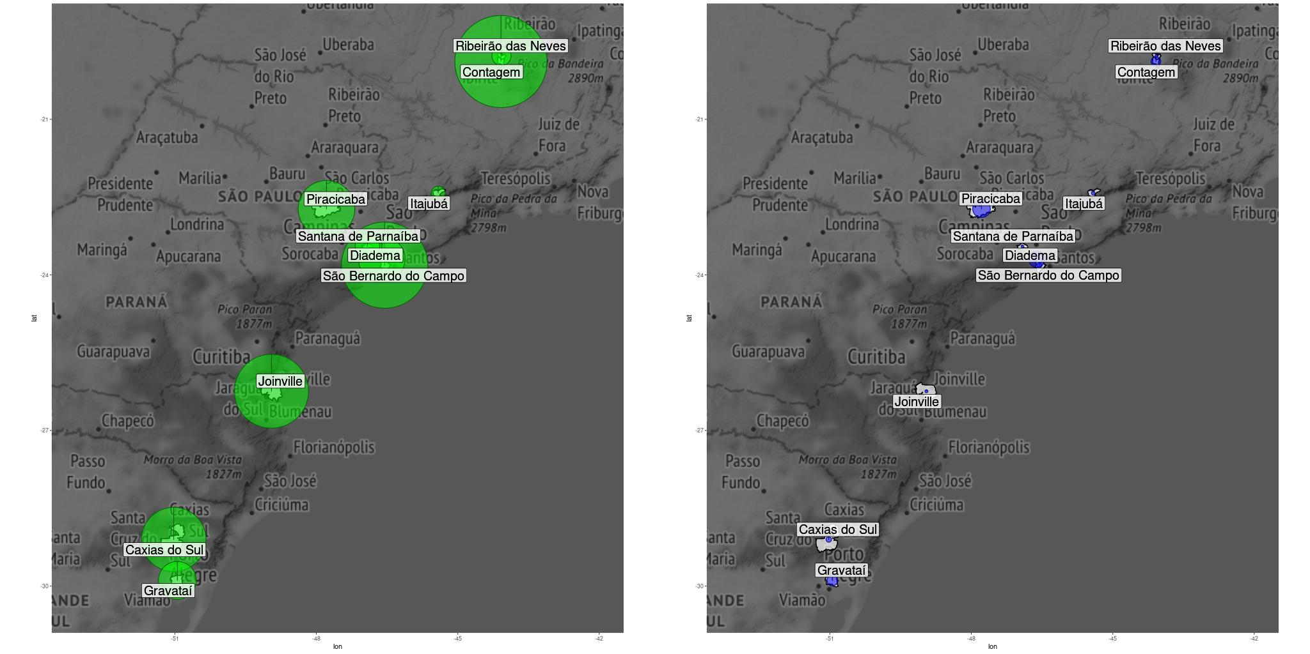

Turnover
Turnover anualizado 17.5 % | mesorregião: Metropolitana de São Paulo | divisão: FABRICAÇÃO DE VEÍCULOS AUTOMOTORES, REBOQUES E CARROCERIAS

Turnover para o mercado geral - recortes por cargo
Cargo | Turnover anualizado
Galvanizador | 15.4
Cronoanalista | 14.5
Moldador de plástico por injeção | 14.4
Técnico mecânico | 14.1
Operador de empilhadeira | 13.2
Analista de RH | 12.7
Assistente de RH | 11.9
Supervisor de logística | 11.1
Comprador | 10.8
Estoquista | 10.6
Gerente de RH | 9.9
Soldador | 9.3
Gerente financeiro | 8.2
Técnico de controle de produção | 7.4
Técnico de manutenção elétrica | 4.3

5.2 Benchmark Salários (MG)
5.2 BENCHMARK DE SALÁRIOS (MERCADO GERAL)

O benchmark de salários apresenta os principais resultados da pesquisa, considerando a referência do mercado geral, ou seja, comparando cargos e/ou colaboradores da empresa versus o mercado geral. Uma das grandes vantagens do Mercadômetro sobre as pesquisas tradicionais, é que o cliente tem 100% de match nestes resultados: haverá comparativos para todos os cargos pesquisados.

Segue a descrição campo a campo das informações disponíveis nesta seção:
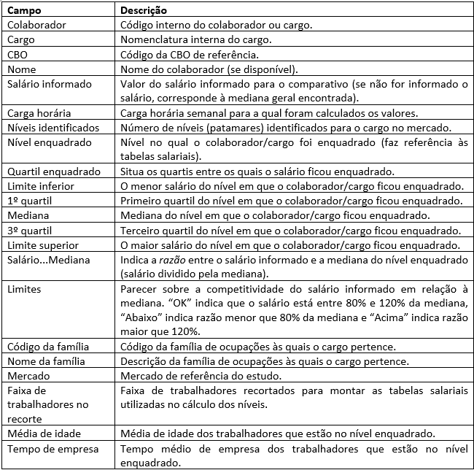

Geral_Escolaridade
 | 1o. Quartil (R$) | Mediana (R$) | 3o. Quartil (R$)
Analfabeto | 1,445 | 1,530 | 1,802
Até 5a. incompleto | 1,247 | 1,496 | 2,077
5a completo fund. | 1,325 | 1,569 | 2,015
6a a 9a fund. | 1,294 | 1,519 | 1,953
Fund. completo | 1,459 | 1,722 | 2,253
Médio incompl. | 1,256 | 1,449 | 1,770
Médio compl. | 1,372 | 1,625 | 2,209
Superior incompl. | 1,802 | 2,500 | 3,302
Superior compl. | 2,454 | 3,521 | 4,815
Mestrado | 3,423 | 4,490 | 7,830
Doutorado | 4,231 | 5,544 | 8,285
Analfabeto | 24
Até 5a. incompleto | 271
5a completo fund. | 340
6a a 9a fund. | 1,119
Fund. completo | 3,240
Médio incompl. | 2,120
Médio compl. | 21,874
Superior incompl. | 2,080
Superior compl. | 8,772
Mestrado | 142
Doutorado | 12
Distribuicao mercado geral - escolaridade
Descr_Educ | 1o. Quartil (R$) | Mediana (R$) | 3o. Quartil (R$) | Qtd. Trabalhadores | Massa de rendimentos
Analfabeto | 1,445 | 1,530 | 1,802 | 24 | 39635.380636
Até 5a. incompleto | 1,247 | 1,496 | 2,077 | 271 | 478150.59461
5a completo fund. | 1,325 | 1,569 | 2,015 | 340 | 597727.34683
6a a 9a fund. | 1,294 | 1,519 | 1,953 | 1,119 | 1900165.6448
Fund. completo | 1,459 | 1,722 | 2,253 | 3,240 | 6336501.0859
Médio incompl. | 1,256 | 1,449 | 1,770 | 2,120 | 3506564.986
Médio compl. | 1,372 | 1,625 | 2,209 | 21,874 | 42150944.414
Superior incompl. | 1,802 | 2,500 | 3,302 | 2,080 | 5750834.3407
Superior compl. | 2,454 | 3,521 | 4,815 | 8,772 | 41246066.883
Mestrado | 3,423 | 4,490 | 7,830 | 142 | 1085680.6984
Doutorado | 4,231 | 5,544 | 8,285 | 12 | 105514.10762

Geral_FaixaEtaria
 | 1o. Quartil (R$) | Mediana (R$) | 3o. Quartil (R$)
1. < 20 anos | 1,210 | 1,389 | 1,539
2. 20 a 30 anos | 1,293 | 1,505 | 1,898
3. 30 a 40 anos | 1,482 | 1,957 | 2,981
4. 40 a 50 anos | 1,545 | 2,145 | 3,289
5. 50 a 60 anos | 1,569 | 2,223 | 3,426
6. >= 60 anos | 1,516 | 2,104 | 3,399
1. < 20 anos | 722
2. 20 a 30 anos | 8,878
3. 30 a 40 anos | 15,310
4. 40 a 50 anos | 10,085
5. 50 a 60 anos | 4,310
6. >= 60 anos | 689
Distribuicao mercado geral - faixa etaria
Faixa_Idade | 1o. Quartil (R$) | Mediana (R$) | 3o. Quartil (R$) | Qtd. Trabalhadores | Massa de rendimentos
1. < 20 anos | 1,210 | 1,389 | 1,539 | 722 | 998056.81243
2. 20 a 30 anos | 1,293 | 1,505 | 1,898 | 8,878 | 15839983.244
3. 30 a 40 anos | 1,482 | 1,957 | 2,981 | 15,310 | 39305462.401
4. 40 a 50 anos | 1,545 | 2,145 | 3,289 | 10,085 | 30302402.89
5. 50 a 60 anos | 1,569 | 2,223 | 3,426 | 4,310 | 14300135.138
6. >= 60 anos | 1,516 | 2,104 | 3,399 | 689 | 2451744.9966

Geral_Genero
 | 1o. Quartil (R$) | Mediana (R$) | 3o. Quartil (R$)
Feminino | 1,495 | 2,023 | 3,532
Masculino | 1,419 | 1,800 | 2,748
Feminino | 8,673
Masculino | 31,321
Distribuicao mercado geral - genero
Sexo | 1o. Quartil (R$) | Mediana (R$) | 3o. Quartil (R$) | Qtd. Trabalhadores | Massa de rendimentos
Feminino | 1,495 | 2,023 | 3,532 | 8,673 | 26638446.592
Masculino | 1,419 | 1,800 | 2,748 | 31,321 | 76559338.89

Geral_Grupo
 | 1o. Quartil (R$) | Mediana (R$) | 3o. Quartil (R$)
Gestores | 5,549 | 10,014 | 17,574
Especialistas | 2,379 | 3,124 | 4,236
Técnicos | 2,486 | 3,233 | 4,165
Prof. serviços administrativos | 1,185 | 1,330 | 1,577
Prof. da indústria | 1,465 | 1,695 | 2,192
Gestores | 1,158
Especialistas | 2,696
Técnicos | 8,328
Prof. serviços administrativos | 9,710
Prof. da indústria | 18,102
Distribuicao mercado geral - grupo profissional
DescricaoGG | 1o. Quartil (R$) | Mediana (R$) | 3o. Quartil (R$) | Qtd. Trabalhadores | Massa de rendimentos
Gestores | 5,549 | 10,014 | 17,574 | 1,158 | 14651262.397
Especialistas | 2,379 | 3,124 | 4,236 | 2,696 | 9304335.4592
Técnicos | 2,486 | 3,233 | 4,165 | 8,328 | 29675642.448
Prof. serviços administrativos | 1,185 | 1,330 | 1,577 | 9,710 | 14920683.47
Prof. da indústria | 1,465 | 1,695 | 2,192 | 18,102 | 34645861.708

Geral_Municipio
 | 1o. Quartil (R$) | Mediana (R$) | 3o. Quartil (R$)
São Bernardo do Campo | 1,569 | 2,528 | 3,604
Contagem | 1,217 | 1,379 | 1,779
Joinville | 1,527 | 2,007 | 2,932
Piracicaba | 1,589 | 2,169 | 3,390
Caxias do Sul | 1,570 | 1,972 | 2,570
Diadema | 1,638 | 2,112 | 3,179
Gravataí | 1,374 | 1,629 | 2,187
Santana de Parnaíba | 1,540 | 2,061 | 3,225
Ribeirão das Neves | 1,191 | 1,338 | 2,028
Itajubá | 1,457 | 2,734 | 3,947
São Bernardo do Campo | 8,870
Contagem | 10,140
Joinville | 6,535
Piracicaba | 3,828
Caxias do Sul | 4,948
Diadema | 2,571
Gravataí | 1,715
Santana de Parnaíba | 718
Ribeirão das Neves | 440
Itajubá | 229
Distribuicao mercado geral - municipio
Nome_do_municipio | 1o. Quartil (R$) | Mediana (R$) | 3o. Quartil (R$) | Qtd. Trabalhadores
São Bernardo do Campo | 1,569 | 2,528 | 3,604 | 8,870
Contagem | 1,217 | 1,379 | 1,779 | 10,140
Joinville | 1,527 | 2,007 | 2,932 | 6,535
Piracicaba | 1,589 | 2,169 | 3,390 | 3,828
Caxias do Sul | 1,570 | 1,972 | 2,570 | 4,948
Diadema | 1,638 | 2,112 | 3,179 | 2,571
Gravataí | 1,374 | 1,629 | 2,187 | 1,715
Santana de Parnaíba | 1,540 | 2,061 | 3,225 | 718
Ribeirão das Neves | 1,191 | 1,338 | 2,028 | 440
Itajubá | 1,457 | 2,734 | 3,947 | 229

Concorrente_Escolaridade
 | 1o. Quartil (R$) | Mediana (R$) | 3o. Quartil (R$)
5a completo fund. | 1,626 | 1,748 | 1,872
6a a 9a fund. | 1,323 | 1,534 | 1,635
Fund. completo | 1,637 | 1,637 | 1,716
Médio incompl. | 1,395 | 1,715 | 1,919
Médio compl. | 1,519 | 1,660 | 2,103
Superior incompl. | 1,896 | 2,528 | 3,225
Superior compl. | 1,714 | 3,533 | 4,981
Mestrado | 3,553 | 3,553 | 3,553
5a completo fund. | 4
6a a 9a fund. | 10
Fund. completo | 76
Médio incompl. | 22
Médio compl. | 648
Superior incompl. | 54
Superior compl. | 234
Mestrado | 1
Distribuicao mercado concorrente - escolaridade
Descr_Educ | 1o. Quartil (R$) | Mediana (R$) | 3o. Quartil (R$) | Qtd. Trabalhadores | Massa de rendimentos
5a completo fund. | 1,626 | 1,748 | 1,872 | 4 | 6999.3605657
6a a 9a fund. | 1,323 | 1,534 | 1,635 | 10 | 15840.778214
Fund. completo | 1,637 | 1,637 | 1,716 | 76 | 131418.48304
Médio incompl. | 1,395 | 1,715 | 1,919 | 22 | 37944.134616
Médio compl. | 1,519 | 1,660 | 2,103 | 648 | 1247371.917
Superior incompl. | 1,896 | 2,528 | 3,225 | 54 | 168275.05983
Superior compl. | 1,714 | 3,533 | 4,981 | 234 | 1039190.2791
Mestrado | 3,553 | 3,553 | 3,553 | 1 | 3553.0988746

Concorrente_FaixaEtaria
 | 1o. Quartil (R$) | Mediana (R$) | 3o. Quartil (R$)
1. < 20 anos | 1,638 | 1,676 | 1,780
2. 20 a 30 anos | 1,477 | 1,655 | 2,033
3. 30 a 40 anos | 1,576 | 1,736 | 2,717
4. 40 a 50 anos | 1,524 | 1,810 | 2,939
5. 50 a 60 anos | 1,591 | 1,937 | 2,576
6. >= 60 anos | 1,860 | 2,213 | 4,303
1. < 20 anos | 4
2. 20 a 30 anos | 202
3. 30 a 40 anos | 458
4. 40 a 50 anos | 278
5. 50 a 60 anos | 100
6. >= 60 anos | 9
Distribuicao mercado concorrente - faixa etaria
Faixa_Idade | 1o. Quartil (R$) | Mediana (R$) | 3o. Quartil (R$) | Qtd. Trabalhadores | Massa de rendimentos
1. < 20 anos | 1,638 | 1,676 | 1,780 | 4 | 6968.8000488
2. 20 a 30 anos | 1,477 | 1,655 | 2,033 | 202 | 384011.69604
3. 30 a 40 anos | 1,576 | 1,736 | 2,717 | 458 | 1127781.9077
4. 40 a 50 anos | 1,524 | 1,810 | 2,939 | 278 | 788090.64493
5. 50 a 60 anos | 1,591 | 1,937 | 2,576 | 100 | 269978.06112
6. >= 60 anos | 1,860 | 2,213 | 4,303 | 9 | 77579.703896

Concorrente_Genero
 | 1o. Quartil (R$) | Mediana (R$) | 3o. Quartil (R$)
Feminino | 1,520 | 1,652 | 2,537
Masculino | 1,557 | 1,787 | 2,579
Feminino | 293
Masculino | 758
Distribuicao mercado concorrente - genero
Sexo | 1o. Quartil (R$) | Mediana (R$) | 3o. Quartil (R$) | Qtd. Trabalhadores | Massa de rendimentos
Feminino | 1,520 | 1,652 | 2,537 | 293 | 743934.61595
Masculino | 1,557 | 1,787 | 2,579 | 758 | 1910476.1978

Concorrente_Grupo
 | 1o. Quartil (R$) | Mediana (R$) | 3o. Quartil (R$)
Gestores | 7,935 | 12,097 | 19,745
Especialistas | 3,042 | 4,367 | 5,472
Técnicos | 2,367 | 3,207 | 4,255
Prof. da indústria | 1,442 | 1,639 | 1,895
Prof. serviços administrativos | 1,660 | 1,748 | 2,151
Gestores | 26
Especialistas | 43
Técnicos | 205
Prof. da indústria | 692
Prof. serviços administrativos | 85
Distribuicao mercado concorrente - grupo profissional
DescricaoGG | 1o. Quartil (R$) | Mediana (R$) | 3o. Quartil (R$) | Qtd. Trabalhadores | Massa de rendimentos
Gestores | 7,935 | 12,097 | 19,745 | 26 | 399281.38534
Especialistas | 3,042 | 4,367 | 5,472 | 43 | 196415.61643
Técnicos | 2,367 | 3,207 | 4,255 | 205 | 696483.43485
Prof. da indústria | 1,442 | 1,639 | 1,895 | 692 | 1193789.0647
Prof. serviços administrativos | 1,660 | 1,748 | 2,151 | 85 | 168441.31246

Concorrente_Municipio
 | 1o. Quartil (R$) | Mediana (R$) | 3o. Quartil (R$)
Piracicaba | 1,452 | 1,652 | 1,756
Diadema | 1,587 | 2,032 | 2,663
Gravataí | 1,845 | 2,231 | 4,051
Contagem | 908 | 1,344 | 1,937
Caxias do Sul | 2,202 | 2,660 | 3,217
São Bernardo do Campo | 2,254 | 2,602 | 3,947
Itajubá | 1,265 | 1,300 | 2,007
Ribeirão das Neves | 1,596 | 1,629 | 1,688
Joinville | 1,730 | 1,937 | 2,504
Santana de Parnaíba | 2,873 | 3,804 | 4,187
Piracicaba | 370
Diadema | 319
Gravataí | 140
Contagem | 112
Caxias do Sul | 35
São Bernardo do Campo | 29
Itajubá | 16
Ribeirão das Neves | 11
Joinville | 11
Santana de Parnaíba | 8
Distribuicao mercado concorrente - municipio
Nome_do_municipio | 1o. Quartil (R$) | Mediana (R$) | 3o. Quartil (R$) | Qtd. Trabalhadores
Piracicaba | 1,452 | 1,652 | 1,756 | 370
Diadema | 1,587 | 2,032 | 2,663 | 319
Gravataí | 1,845 | 2,231 | 4,051 | 140
Contagem | 908 | 1,344 | 1,937 | 112
Caxias do Sul | 2,202 | 2,660 | 3,217 | 35
São Bernardo do Campo | 2,254 | 2,602 | 3,947 | 29
Itajubá | 1,265 | 1,300 | 2,007 | 16
Ribeirão das Neves | 1,596 | 1,629 | 1,688 | 11
Joinville | 1,730 | 1,937 | 2,504 | 11
Santana de Parnaíba | 2,873 | 3,804 | 4,187 | 8

Distribuicao_Niveis_Concorrente
Distribuicao Niveis - Concorrentes
DescricaoGG | A1 | A2 | A3 | B1 | B2 | B3 | C1 | C2 | C3 | D1 | D2 | D3 | E1 | E2
1-Gestores | 0 | 0 | 1 | 1 | 6 | 4 | 6 | 7 | 1 | 0 | 0 | 0 | 0 | 0
2-Especialistas | 0 | 0 | 0 | 0 | 0 | 0 | 1 | 10 | 15 | 14 | 3 | 0 | 0 | 0
3-Técnicos | 0 | 0 | 0 | 0 | 0 | 0 | 1 | 10 | 73 | 63 | 43 | 15 | 0 | 0
4-Prof. serviços administrativos | 0 | 0 | 0 | 0 | 0 | 0 | 0 | 0 | 4 | 10 | 50 | 21 | 0 | 0
8-Prof. da indústria | 0 | 0 | 0 | 0 | 0 | 0 | 0 | 0 | 6 | 47 | 281 | 302 | 55 | 1

Distribuicao_Meus_Niveis
Distribuicao Niveis - Meus Niveis
DescricaoGG | A1 | A2 | A3 | B1 | B2 | B3 | C1 | C2 | C3 | D1 | D2 | D3
1-Gestores | 0 | 0 | 0 | 0 | 0 | 1 | 1 | 0 | 0 | 0 | 0 | 0
2-Especialistas | 0 | 0 | 0 | 0 | 0 | 0 | 0 | 0 | 0 | 1 | 0 | 0
3-Técnicos | 0 | 0 | 0 | 0 | 0 | 0 | 0 | 0 | 2 | 2 | 1 | 0
4-Prof. serviços administrativos | 0 | 0 | 0 | 0 | 0 | 0 | 0 | 1 | 0 | 0 | 0 | 2
8-Prof. da indústria | 0 | 0 | 0 | 0 | 0 | 0 | 0 | 0 | 0 | 0 | 4 | 0

